표지
컨버스 마이그레이션 구축

Breeze Commerce Platform
Lastly Updated on 2019/12

발주사 : | (유)컨버스코리아
수행사 : | ㈜에스티컴

컨텐츠 준비 목록
컨버스 마이그레이션 구축 컨텐츠 준비 목록

구분 | 1Depth | 2Depth | 컨텐츠 준비 | 내용 | Breeze 등록 대상 | PC/MC 별도 등록 여부 | 사이즈 규격 | 형식 | Admin 등록 위치
Main |  |  | 1. 상단 띠배너(텍스트 배너) - 슬라이더 형태로 N 개 등록 |  |  |  |  | text | Contents>구조화 컨텐츠>SC 아이템
 |  |  | 2. 오픈 시 노출 코너(타일 포함) 유형 및 개수 - 오픈 코너(타일 포함)에 따라 상품 및 배너 준비 필요 | 최소 코너 준비 후 Refresh | ? |  | 디자인 참조 | img, text | Contents>구조화 컨텐츠>SC 아이템
 |  |  | 3. 플로팅 배너 |  | ?
검색 |  |  | 1. 고정 컨텐츠 노출 이미지, 텍스트, 연결 url |  |  |  | 1. 352*370 2. 352*185 | img, text | Contents>구조화 컨텐츠>SC 아이템
 |  |  | 2. 인기검색어 설정 | 인기검색어 배치는 오픈 후 1주일 후부터 돌기 시작(기준 데이터를 쌓아야 하기에), 최초 오픈 시 미리 등록하는 방안 고려 |  |  | N/A | text | Admin>Catalog>검색>인기어
Header 확장(flyout) |  |  | 1. 추천 상품 노출 이미지, 텍스트, 연결 url |  |  |  | 256*300 | img, text | Admin>컨텐츠>페이지>메뉴
 |  |  | 2. 우측 영역 shop for, new & best 영역 노출 텍스트, 연결 url |  |  |  | N/A | text | Admin>컨텐츠>페이지>메뉴
카테고리 공통 |  |  | 1. 카테고리 검색 필터 등록 | [신발] 1. 구분 : 여성, 남성 2. 제품 타입 : 스니커즈, 뮬, 샌들 & 슬리퍼 3. 스타일 : 하이, 로우, 미드, 플랫폼 4. 사이즈 : 220, 225, 230, 235, 240, 245, 250, 255, 260, 265, 270, 275, 280, 285, 290, 295, 300 5. 컬러 |  |  | N/A | text | Catalog>카탈로그>카테고리
 |  |  |  | [어패럴 & 액세서리] 1. 제품 타입 : 티셔츠 & 탑, 후디 & 스웻셔츠, 팬츠, 모자 & 가방, 슈레이스 2. 사이즈 : 80, 85, 90, 95, 100, 105, 110, FREE 3. 컬러
 |  |  |  | [키즈] 1. 구분 : 인펀트 (170 미만), 키즈 (170 이상) 2. 스타일 : 로우, 미드, 하이, 부츠 3. 사이즈 : 105, 110, 115, 120, 125, 130, 140, 150, 155, 160, 165, 170, 180, 190, 200, 210 4. 컬러
 |  |  | 2. 카테고리 및 메뉴 등록
 |  |  | 1) 신발
 |  |  | - 전체보기
 |  |  | - 척테일러 올스타
 |  |  | - 척 70
 |  |  | - 원스타 컬렉션
 |  |  | - 잭퍼셀 컬렉션
 |  |  | - Featured(추천 상품 이미지 포함)
 |  |  | 2) 어패럴 & 액세서리
 |  |  | - 전체보기
 |  |  | - 티셔츠 & 탑
 |  |  | - 후디 & 스웻셔츠
 |  |  | - 팬츠
 |  |  | - 모자 & 가방
 |  |  | - 슈레이스
 |  |  | - Featured(추천 상품 이미지 포함)
 |  |  | 3) 키즈
 |  |  | -전체보기
 |  |  | - 인펀트
 |  |  | - 키즈
 |  |  | - Featured(추천 상품 이미지 포함)
 |  |  | 4) WHAT'S HOT
 |  |  | - 리미티드 에디션
 |  |  | - 온라인 단독
 |  |  | 5) 멤버샵
 |  |  | - 전체보기
 |  |  | - 신발
 |  |  | - 어패럴 & 액세서리
 |  |  | - 키즈
 |  |  | 3. 카테고리>추천상품 등록 |  |  |  |  |  | Catalog>카탈로그>카테고리>Marketing
 |  |  | 4. 상단 빅배너 이미지 |  |  | O | 1440*196 | img | 1. Contents>구조화 컨텐츠>SC 아이템
 |  |  | 5. 브랜드 소개 연결 링크 텍스트, 연결 url |  |  |  |  | text | Contents>구조화 컨텐츠>SC 아이템
 |  |  | 6. PLP 배너 이미지, 텍스트, 연결 url |  |  |  | 252*464 | img, text | Contents>카테고리 배너
 |  |  | ㄴ 카테고리에 연결 |  |  |  |  |  | Catalog>카탈로그>카테고리
 |  | 리미티드 에디션 | 1. PDP 와 동일하게 이미지 준비 필요
 |  |  | 2. ELP 배너 이미지
 |  |  | 3. 테마 페이지
상품상세 공통 |  |  | 1. 상품 이미지 - primary - pdp-primary - pdp-option - thumbnail |  |  |  | 디자인 참조 | img, video(mp4) | Catalog>카탈로그>상품
 |  |  | 2. Promo Text |  |  |  |  |  | Catalog>카탈로그>상품>상품 마케팅 메시지
 |  |  | 3. 연관상품 |  |  |  |  |  | Catalog>카탈로그>상품
 |  |  | 4. 상품 상세 내용
 | 더핏(L) - 사이즈 솔루션 |  | 1. 외부 솔루션 화면 링크 연결(연결 링크 강수재 K 확인 필요)
장바구니 |  |  | 1. 추천상품 |  |  |  |  |  | Catalog>카탈로그>카테고리>Marketing
 |  |  | 2. 프로모션 텍스트 배너 |  |  |  |  |  | Contents>구조화 컨텐츠>SC 아이템
 |  | FAQ | 1. 취소/교환/반품 | 신규 교환 서비스 내용 추가 필요 | ?
 |  | 매장안내 | 1. 매장 등록(백화점, 기타)

1. 통합테스트 이후 오픈 컨텐츠 준비 필요 내용
2. 가격 예약 변경 내역은 마이그레이션 대상 아님
3. 리미티드 에디션 기존 3.0 컨텐츠 마이그레이션 할지 여부 내부 검토 필요
- 대안으로 기존 3.0 이미지를 4.0 에 맞춰 리사이징 해서라도 등록?
4. 런칭캘린더 : 마이그레이션 대상?
5. ECM Provider 택배 내용 정보 마이그레이션 대상
6. 인기검색어 배치는 오픈 후 1주일 후부터 돌기 시작(기준 데이터를 쌓아야 하기에)
7. 페이지 템플릿 : 기존 데이터에 테마를 신규로 등록?
8. SC 컨텐츠 : 마이그레이션 대상?
* 비회원 주문 데이터는? 이메일, 주문자명, 주문번호, 전화번호 -> 마이그레이션?

참고(메인)
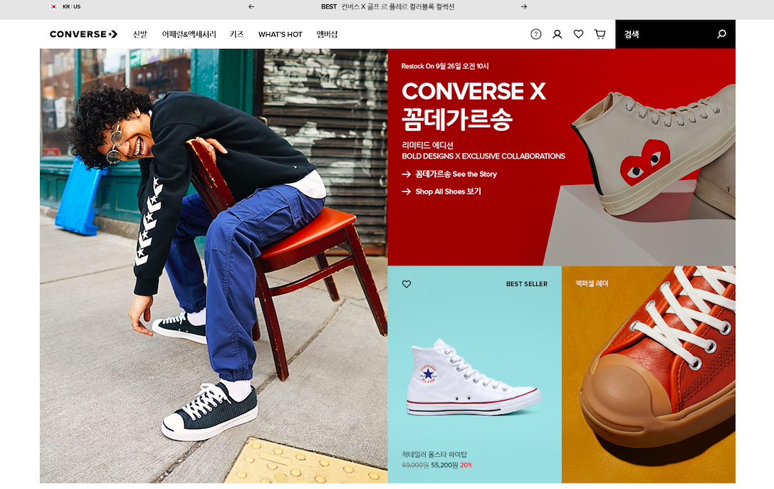
 | 텍스트 띠 배너

 | 카테고리 및 메뉴 등록

 | 오픈 시 노출 코너(타일 포함) 개수 정의

메인 코너 Refresh 안
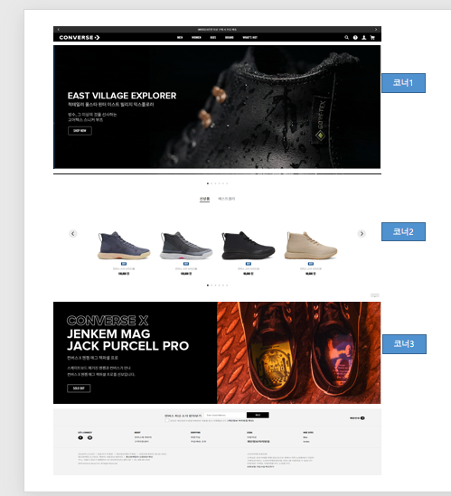
AS-IS : 코너1, 코너2, 코너3은 우선순위를 가지며, 우선순위 정렬로 노출된다.
TO-BE
1안) 일별 지정 시간을 설정하여 자동 Shuffle (Random 하게 우선순위 변경)
일별로 시간을 지정하여 해당 시간에 자동으로 우선순위를 Shuffle 하여 노출. ※Batch를 통해 수행 되므로, 시간은 지정 가능 예) 시간을 9시, 12시, 18시로 지정하게 되면, 해당 시간 후 우선순위가 Shuffle된 후 노출됨.
2안) 일별 지정 시간을 설정하여 자동 Shuffle + 고정코너
1안 기능에 추가로 특정 코너의 위치는 Fixed 하여 Shuffle 하도록 설정
※Batch를 통해 수행 되므로, 시간은 지정 가능
예) 시간을 9시, 12시, 18시로 지정하게 되면, 해당 시간 후 우선순위가 Shuffle된 후 노출됨. 단, 코너2의 속성을 Fixed 하게 되면 코너1,코너3의 위치 순위만 Shuffle되고 코너2는 2번째 노출됨.
3안) 특정시간은 우선순위로 노출 + 일별 지정 시간을 설정하여 자동 Shuffle + 고정코너
2안 기능에 추가로 우선 순위로만 노출하고픈 시간을 지정하여 운영
※Batch를 통해 수행 되므로, 시간은 지정 가능

